志願票
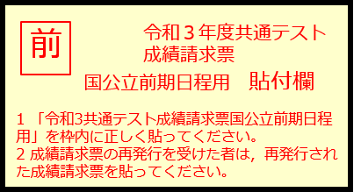
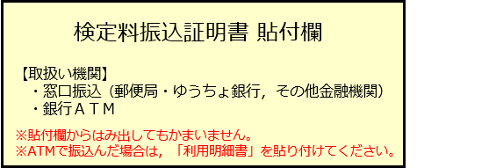
令和３年度入試 東京工業大学 入学志願票
一般選抜 前期日程

志望学院 | 第1志望 | 0 |  |  |  |  | ①全ての項目に情報が反映されているか確認してください。
 | 第2志望 | 0 |  |  |  |  | ②A4サイズカラーで印刷してください。
 | 第3志望 | 0 |  |  |  |  | ③写真貼付欄に顔写真を貼り付けてください。

氏名 | カナ |  |  |  |  | 写真貼付欄 ・半身脱帽正面向で出願前 ３か月以内に撮影のもの ・縦4㎝×横３㎝のもの ・写真裏面に氏名を記入の上 全面のり付けすること ・写真データを本シートに 直接貼り付けることも可 | ④令和3年度共通テスト成績請求票を所定の欄に貼り付けてください。
 | 漢字 |  |  |  |  |  | （その際，貼り付けた成績請求票が「前期日程」用であること， 成績請求票の番号が入力したものと一致していることを確認してください。）
生年月日 |  | 年月日 | 性別 | 0 |  |  | ⑤検定料を振り込んだことが分かる明細（控え）を所定の欄に貼り付けてください。
出身校名 |  | 0
卒業年月 |  | 年月
現住所 |  | 〒-

電話 | 自宅 | -- | 携帯 | --
E-Mail |  | 0
保護者氏名
志願者との続柄 |  | 0
保護者住所 |  | 〒-

電話 | 自宅 | -- | 携帯 | --

入試成績の開示請求 |  | 0
送付先氏名
送付先住所 |  | 〒-

共通テスト成績 請求番号 |  | -- | 共通テスト 受験有無 |  | 0

